BeethovenToFsetting
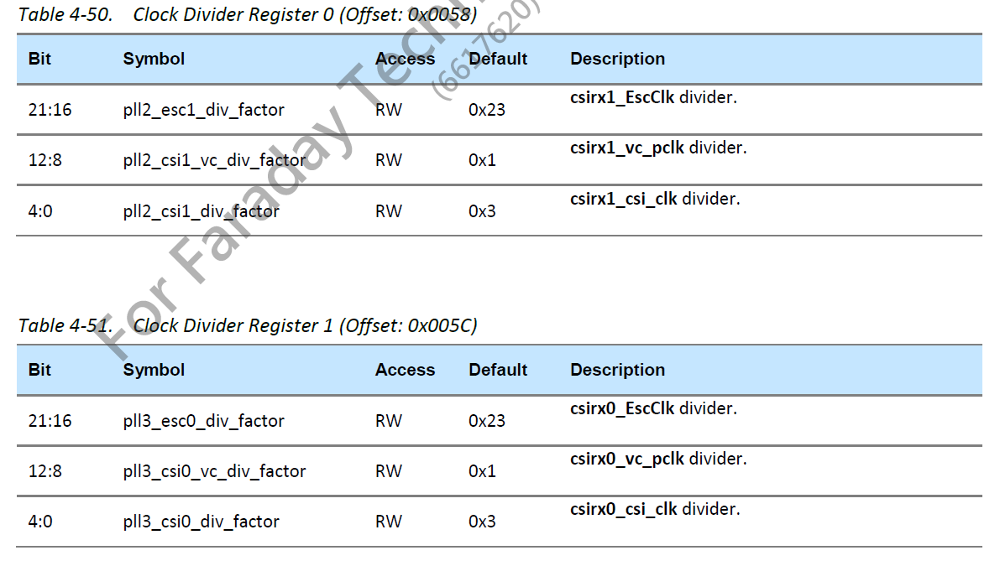
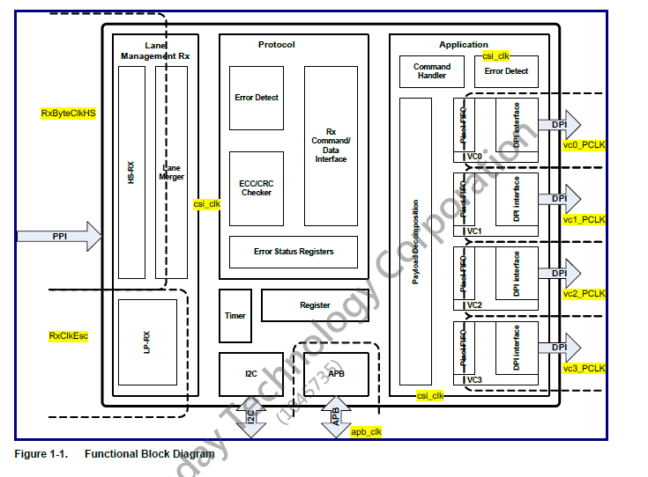

 |  |  | ToF sensor
 | Sensor |  | MIPI0 | MIPI1
 | MIPI Lanes |  | 2
 | bpp |  | 12
 | MIPI data rates |  | 1000
 | FRxByteClkHS |  | 125
 | Fp-min |  | 166.66666667

PLL target | Pixel clk |  | 166.66666667 | 0
 | csi_clkmin |  | 62.5 | 0
 | ES clk |  | 16 | 16
 | Sensor |  | MIPI0 | MIPI1
Result (MHz) | Pixel clk |  | 165 | 720
 | csi_clkmin |  | 73.333333333 | 720
 | ES clk |  | 20.625 | 720

PLL3 | FREF | MS | NS | PS | pll3_out | before deivider
 | 12 | 1 | 220 | 1 | 2640 | 1320
 |  | 1 | DC | 1
 |  |  | divider | reg
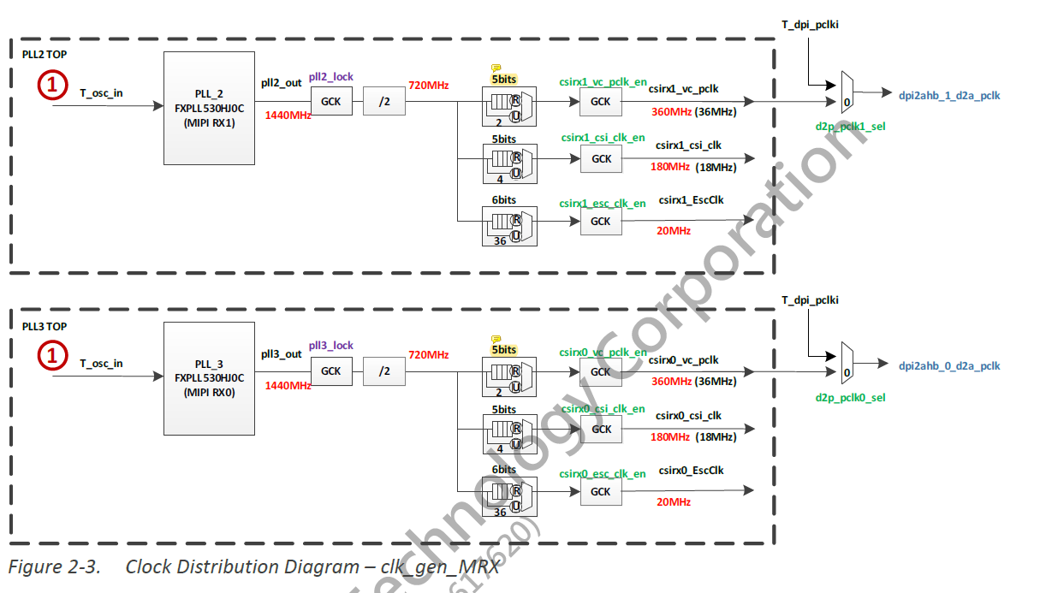
PLL3 RGB (0X5C) | csirx0_EscClk |  | 64 | 63 | 3F
 | csirx0_vc0 |  | 8 | 7 | 7
 | csirx0_csi |  | 18 | 17 | 11

